상품제안서
세이프 보틀 키링(고급형) | 상품코드: S25768

 |  |  |  |  |  |  | 02-713-8555 | www.synergygift.co.kr
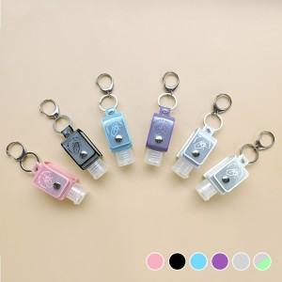

【상세/제작정보】 | 일상에 꼭 필요한 액체류를 소분해서 간편하게 착!

【인쇄/포장옵션】 | 불박 / OPP(비닐)

【공급단가】 | 수량 | 100~ | 300~ | 500~ | 1,000~ | 5,000~
*VAT별도 | 기본형 | 5,050원 | 4,800원 | 4,680원 | 4,600원 | 4,440원
 | 야광 | 5,650원 | 5,400원 | 5,260원 | 5,180원 | 5,040원

【상품 URL】 | https://www.synergygift.co.kr:443/src/goods_detail.php?gdno=25768

